查詢信用卡資訊流程
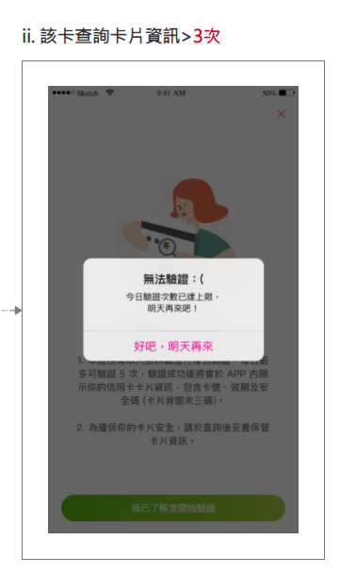
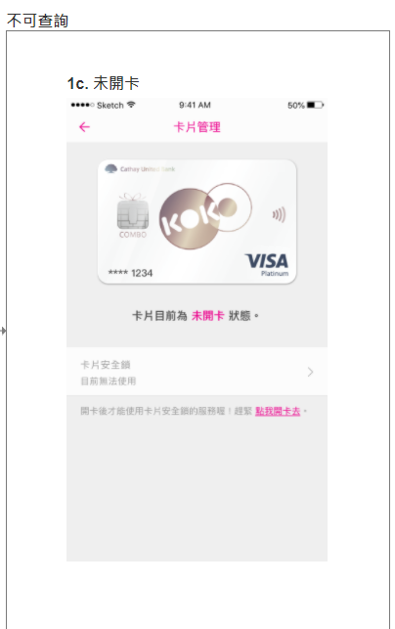
查詢信用卡資訊
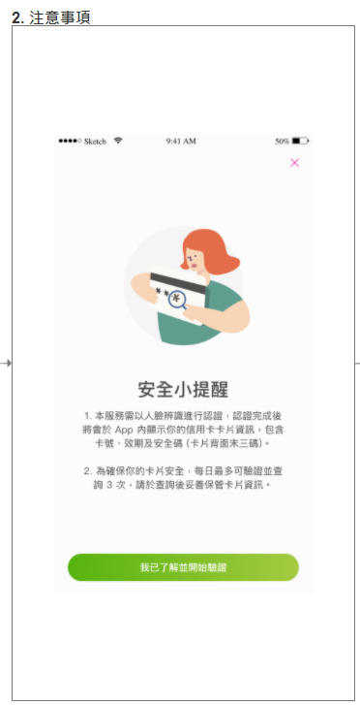
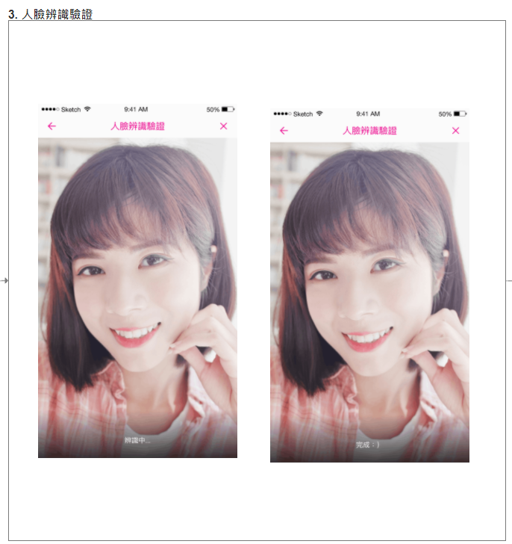
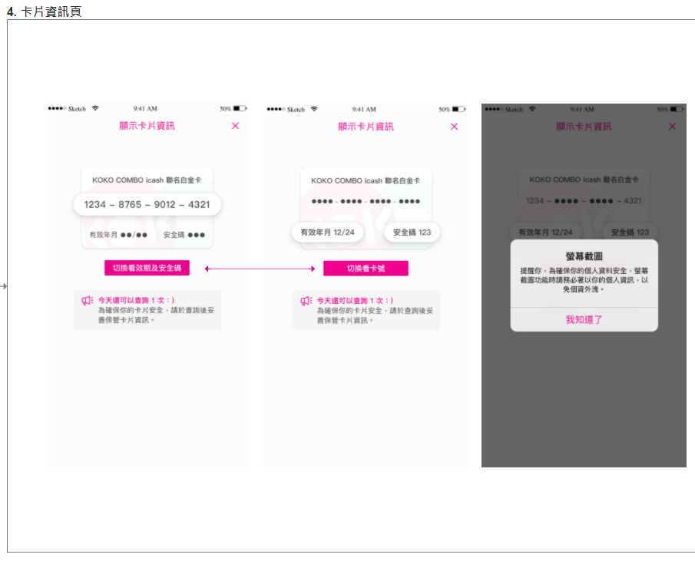
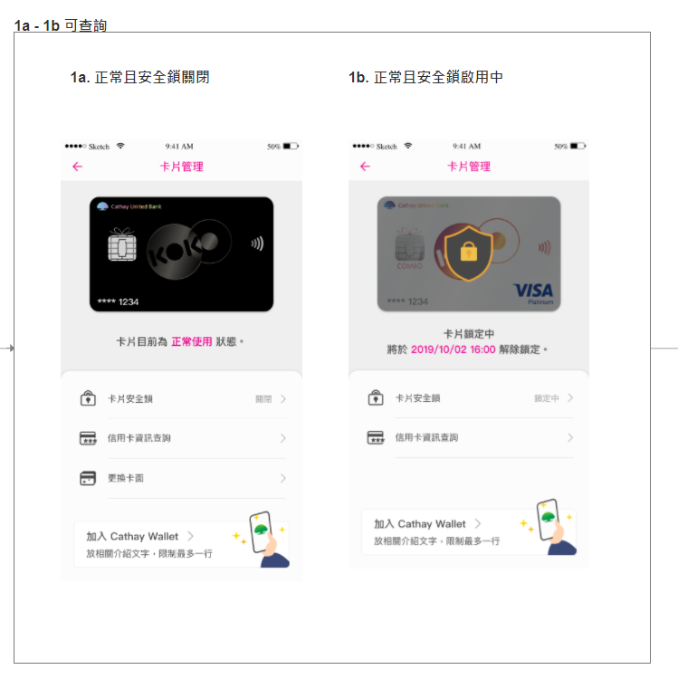
 | 0. 設定 > 卡片管理

測試案例撰寫
請參考"查詢信用卡資訊流程"，撰寫Test Case (正向/反向情境)
# | Module | Feature | Sub-Feature | Category | Priority | Test Objective | Preconditions | Steps | Expected Result | Tester | Result | Tested Date | Comment | Screenshot
範例1 | iOS | 信用卡資訊查詢 | 卡片管理頁 | Functionality | 1 | 卡片管理頁可查詢_有人臉註記且正常使用中 | 1. 有設定人臉註記 | 1. 登入KOKO APP 2. 設定 > 卡片管理 3. 確認畫面顯示 | 3. 有人臉註記可成功顯示"卡片資訊查詢"且上方卡面顯示正確，卡片下方提示"卡片目前為正常使用狀態或加入 Apple 錢包" | 張OO | P | 2022/X/XX |  | 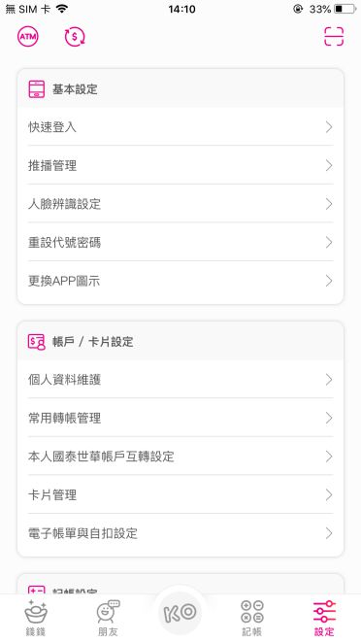 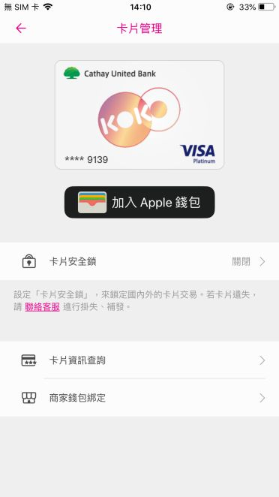
2 | iOS | 信用卡資訊查詢 | 卡片管理頁 | Functionality | 1 | 可查詢 及 不可查詢(未開卡) 情況介面顯示 | 初步卡片資訊查詢，未能區分出 未開卡者介面 | 1. 登入KOKO APP 2. 設定 > 卡片管理 3. 確認畫面顯示 | 1. 卡片管理成功顯示 可查詢 及 不可查詢(未開卡) 情況 的畫面。 1a. 可查詢情況下，上方卡面顯示正確，下方提示"卡片目前為 "正常使用狀態" 及 "加入 Cathay Wallet" 1b. 可查詢情況下，上方卡面顯示正確，下方提示"卡片目前為 "卡片鎖定中，將於yyyy/mm/dd HH:MM"解除鎖定 及 "加入 Cathay Wallet" 1c. 不可查詢情況下，上方卡面顯示正確，，下方提示卡片目前為 "未開卡"狀態。 2. 點擊 查詢後出現安全小提醒。 3.點擊 我已了解後，成功顯示 人臉辨識驗證 或 無法驗證。 3.a 點擊 我已了解後出現 人臉辨識驗證。 3.b 使用者當天已查詢過三次，達到限制，點擊後跳出"無法驗證:("訊息。 4. 驗證完後出現 顯示卡片資訊頁面，並能切換"卡號"及 "有效期及安全碼"，若使用者於此介面截圖，跳出注意訊息。 | 何OO | 4.錯別字建議：者以->注意 | 2023/xx/xx
3
4
5
6
7
8
9
10
11
12
13
14
15
16
17
18
19
20

自動化測試
Pre-condition
將專案上傳至Github並設為公開
程式語言不限，建議使用Python
測試框架請使用Appium/Selenium
自動化測試題目如下，共一題，步驟拆分如下

題目內容 | 預期結果 | 評分重點
1. 使用Chrome App到國泰世華銀行官網(https://www.cathaybk.com.tw/cathaybk/)並將畫面截圖。 | 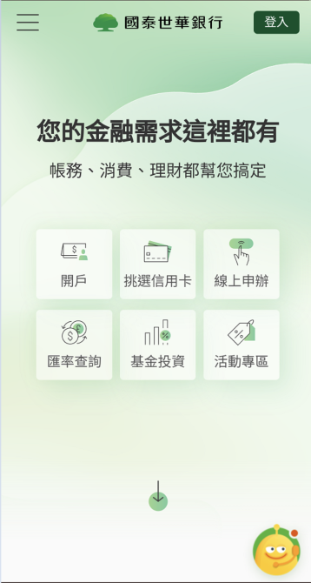 開啟網頁，並截圖 | 1. 截圖功能 2. 等待元素方式
2. 點選左上角選單，進入 個人金融 > 產品介紹 > 信用卡列表，需計算有幾個項目並將畫面截圖。 | 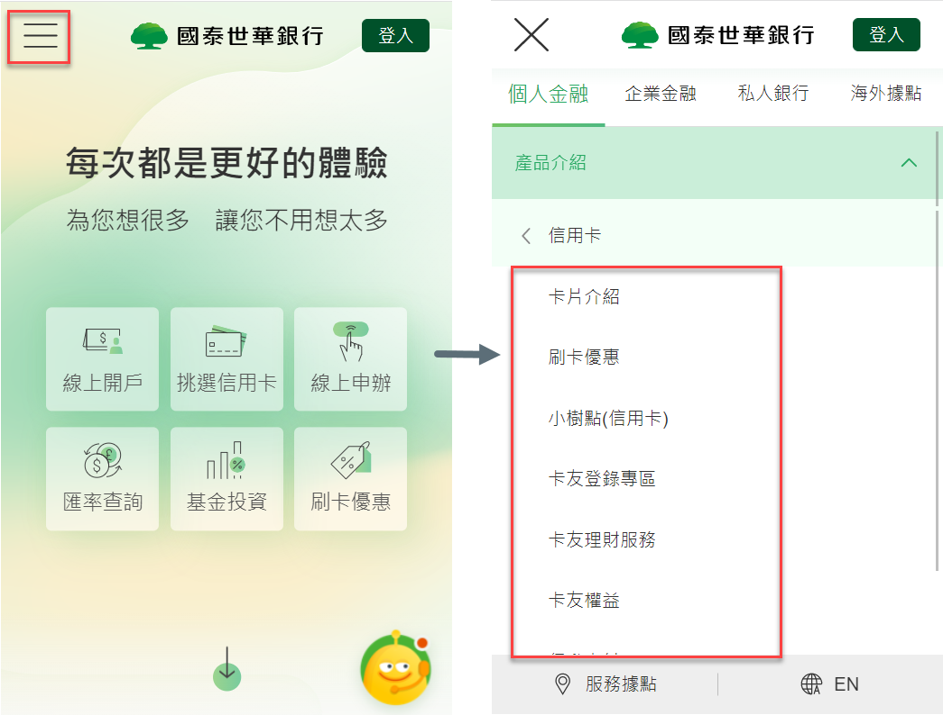 1. 進入信用卡列表選單後截圖 2. 計算有幾項目在信用卡選單下面 | 1. 元素查詢方式
3. 個人金融 > 產品介紹 > 信用卡 > 卡片介紹 > 計算頁面上所有(停發)信用卡數量並截圖 | 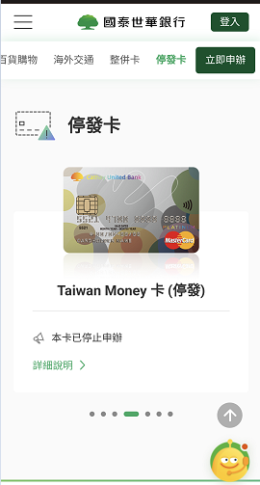 1. 進入信用卡列表選單後計算(停發)信用卡數量並截圖 2. 比對計算(停發)信用卡數量與截圖數量相同 | 1. 元素查找方式 2. 截圖數量計算

